Base
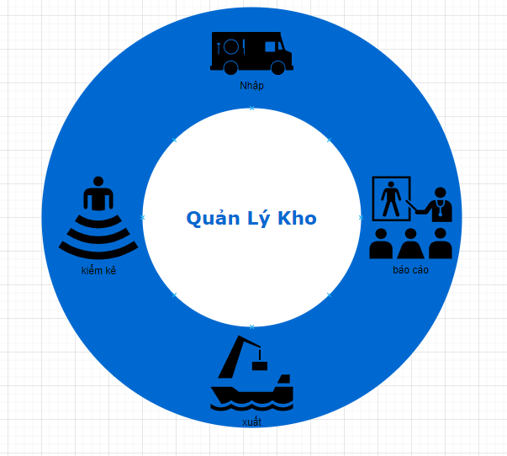
Quản Lý Kho
 | Quy Trình :
 |  | - Nhập kho
 |  | - Xuất kho
 |  | - Báo cáo nhập xuất
 |  | - Kiểm duyệt (Thống kê)

N_Kho
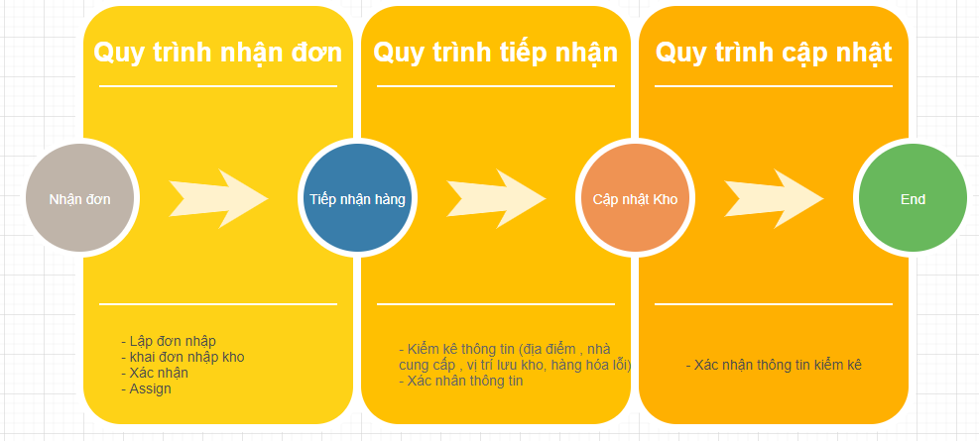
Quy Trình Nhập Kho :
 | Quy Trình
 |  | -Quy trình nhận đơn
 |  | - Quy trình tiếp nhận
 |  | - Quy Trình cập nhật

